目次写経
Cache-aside
 | データストアからオンデマンドでキャッシュにデータを読み込ませます。
 | このパターンは、パフォーマンスを向上させ、キャッシュに格納されているデータと、基になるデータストアに格納されているデータとの整合性維持に役立ちます。

赤字：アプリパタンとして取り込めそう
青字：基盤メインっぽい
黒字：なんともいえない(未調査込)
Circuit Breaker
 | 修正までの時間が変動する、リモートのサービスまたはリソースに接続しているときの障害に対処します。
 | このパターンは、アプリケーションの安定性と回復性を改善します。

Compensating Transaction(補正トランザクション)
 | 結果整合性モデルに従う操作として定義される、一覧の手順として実行された作業のうち、1つ以上の手順が失敗した場合に、その作業を取り消します。
 | 結果整合性モデルに従う操作は、複雑なビジネスプロセスおよびワークフローを実装する、クラウドにホストされたアプリケーションによく見られます。

Competing Consumers(競合コンシューマー)
 | 同時実行している複数のコンシューマーが、受信したメッセージを同一のメッセージングチャネルで処理することを可能にします。
 | このパターンは、システムが複数のメッセージを並行して処理できるようにし、スループットの最適化、スケーラビリティと可用性の改善、およびワークロードの分散を可能にします。

Compute Resource Consolidation(コンピューティングリソース統合)
 | 複数のタスクや操作を1つの計算ユニットに統合します。
 | このパターンは計算リソースの使用率向上を可能にし、クラウドにホストされたアプリケーションの計算処理の実行に伴うコストおよび管理上のオーバーヘッドを削減することができます。

Command and Query Responsibility Segregation(CQRS：コマンドクエリ責務分離)
 | 別々のインターフェイスを使用することにより、データの読み取り処理と更新処理を分離します。
 | このパターンは、パフォーマンス、スケーラビリティ、およびセキュリティを最大化し、柔軟性の向上によりシステムの長時間にわたる進化をサポートし、更新コマンドによるドメインレベルでのマージの競合の発生を防止します。

Event Sourcing(イベントソーシング)
 | 追記型のデータストアを使用し、現在の状態ではなく、ドメイン内のデータに対するすべての動作を記録し、このストアを使ってドメインオブジェクトを具現化します。
 | このパターンは、データモデルとビジネスドメインの同期を回避することで、複雑なドメイン内のタスクを簡素化し、パフォーマンス、スケーラビリティ、および応答性を改善し、トランザクションデータに整合性を提供します。
 | また、補正アクションを有効にする可能性のある、すべての監査証跡と履歴を保持します。

External Configuration Store(外部構成ストア)
 | 構成情報をアプリケーションのデプロイパッケージから一元的な場所に移動します。
 | このパターンは構成データの管理と制御を簡素化し、アプリケーションおよびアプリケーションインスタンス間で構成データの共有を可能にします。

Federated Identity(ID連携)
 | 認証を外部のIDプロバイダに委任します。
 | このパターンは、ユーザー認証を必要とするアプリケーションの開発を簡素化し、ユーザー管理要件を最小化し、アプリケーションのユーザーエクスペリエンスを向上させます。

Gatekeeper(門番)
 | 専門のホストインスタンスを用いてアプリケーションやサービスを保護します。
 | このインスタンスはクライアントとアプリケーションまたはサービスとの間のブローカーとして機能し、要求を検証してサニタイズし、両者間で要求とデータの受け渡しを行います。
 | これによりセキュリティレイヤーを追加し、システムの攻撃対象領域を狭めることができます。

Health Endpoint Monitoring(エンドポイント状態監視)
 | 外部ツールが定期的に公開エンドポイントを介してアクセスできる機能確認を、アプリケーション内部に実装します。
 | このパターンは、アプリケーションとサービスが正しく実行されていることを確認するのに役立ちます。

Index Table(インデックステーブル)
 | クエリ条件によって頻繁に参照されるデータストア上のフィールドに、インデックスを作成します。
 | このパターンは、アプリケーションによるデータストアからのデータ取得を高速化することで、クエリのパフォーマンスを改善します。

Leader Election(リーダー選出)
 | 他のインスタンスの管理責任を負うリーダーとして1つのインスタンスを選出することで、分散アプリケーションにおいて協働するタスクインスタンス群が実行する動作を調整します。
 | このパターンは、タスクインスタンスが互いに競合せず、共有リソースへの競合を引き起こさず、他のタスクインスタンスが実行中の作業に不注意に干渉しないことを保証するのに役立ちます。

Materialized View(マテリアライズドビュー)
 | 必要とするクエリ操作に不都合なフォーマットでデータが抽出されてしまうときに、1つ以上のデータストアから事前に用意された(prepopulated)ビューを生成します。
 | このパターンは、効率的なクエリとデータ抽出をサポートし、アプリケーションのパフォーマンスを改善します。

Pipes and Filters(パイプとフィルター)
 | 複雑な処理を実行するタスクを、再利用可能な一連の個別の要素に分解します。
 | このパターンは、処理を実行するタスク要素を独立してデプロイしてスケールできるようにすることで、パフォーマンス、スケーラビリティ、再利用性を改善できます。

Priority Queue(優先度付きキュー)
 | 高優先度のリクエストが低優先度のリクエストよりも早く受信され処理されるように、サービスに送信されたリクエストに優先度を設定します。
 | このパターンは、個別のクライアントに異なるサービスレベル保証を提供するアプリケーションで便利です。

Queue-based Load Leveling(キューベースの負荷平準化)
 | サービス障害やタスクのタイムアウトを引き起こす可能性のある、断続的な高付加を平準化するために、タスクとタスクが呼び出すサービスとの間のバッファーとして機能するキューを使用します。
 | このパターンは、要求のピーク時に、タスクとサービス両方の可用性と応答性に対する影響を最小限に抑えるのに役立ちます。

Retry
 | 障害を一時的なものと予測し、操作を透過的にリトライすることで、サービスまたはネットワークリソースへの接続時の一時的な障害にアプリケーションが対処できるようにします。
 | このパターンは、アプリケーションの安定性を改善できます。

Runtime Reconfiguration(実行中の再構成)
 | 再デプロイや再起動をすることなく再構成できるよう、アプリケーションを設計します。
 | これは可用性の維持と、ダウンタイムの最小化に役立ちます。

Scheduler Agent Supervisor
 | 一連の分散サービスやリモートリソースにまたがる一連のアクションを調整し、これらのアクションのいずれかが失敗した場合は透過的に障害への対処を試み、システムが障害から復旧できない場合は実行された作業の影響を取り消します。
 | このパターンは、一時的な例外、長時間続く障害、プロセス障害によって失敗したアクションの復旧とリトライを可能にすることで、分散システムに回復性をもたらします。

Sharding(シャード分離)
 | データストアを水平分割された一連のシャードに分割します。
 | このパターンは、大量のデータを格納しアクセスする際のスケーラビリティを向上させます。

Static Content Hosting
 | 静的コンテンツを、クライアントに直接配信できるクラウドベースのストレージサービスにデプロイします。
 | このパターンは、コストが高くなる可能性のあるコンピューティングインスタンスの要件を減らすことができます。

Throttling
 | アプリケーションインスタンス、個別のテナント、またはサービス全体で使用されるリソースの消費を制御します。
 | このパターンは、需要の増加によってリソースに過剰な負荷がかかる場合でも、システムが機能し、SLAの条件を満たし続けられるようにします。

Valet Key
 | アプリケーションコードからデータ転送操作を分離するために、トークンまたはキーを使用して、クライアントに特定のリソースまたはサービスへの制限付きの直接アクセスを許可します。
 | このパターンはクラウドにホストされたストレージシステムまたはキューを使用するアプリケーションには特に役立つもので、コストを最小化し、スケーラビリティとパフォーマンスを最大化します。

Sheet1
Cache-Aside Pattern
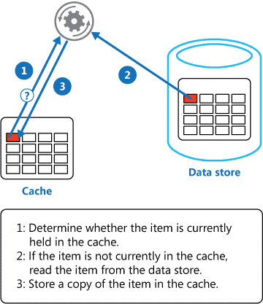

 | アプリから取りに来た際に、キャッシュからデータを取り出してアプリへ返却
 | キャッシュにない場合はデータストアから取り出して返却する
 | その後キャッシュへコピーする

 | アプリがデータストアを更新した際には、キャッシュの該当項目を無効にする

Circuit Breaker Pattern

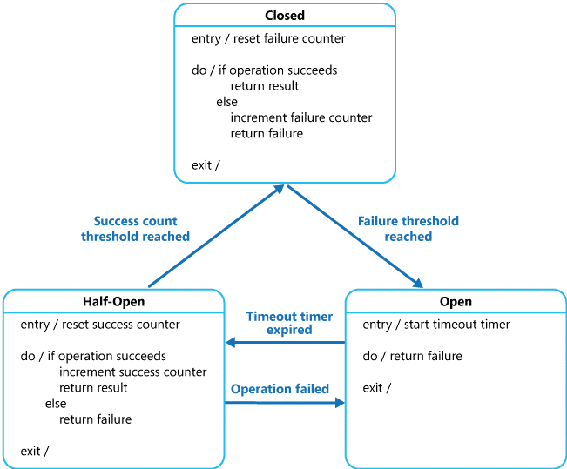

 |  |  |  | NG数が超過した際、接続先へのルーティングを封殺する
 |  |  |  | 一定期間止めた後少しだけ接続させ、連続で成功数が閾値を超過した場合正常状態へ戻す

 |  |  |  | logicが自分でリトライハンドリングを実装するのはシビア

Compensating Transaction Pattern

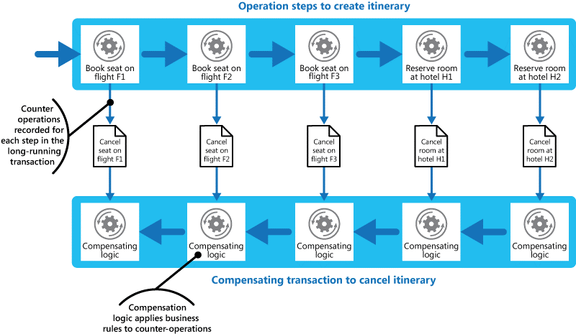

 |  |  |  |  |  | イベント個別対処ではなくトランザクションレベルカウンターを用意する？
 |  |  |  |  |  | もうちょい読み込む必要あり

 |  |  |  |  |  | トランザクション整合性ではなく結果整合性を意識
 |  |  |  |  |  | 左記はあくまで一例

Competing Consumers(競合コンシューマー)

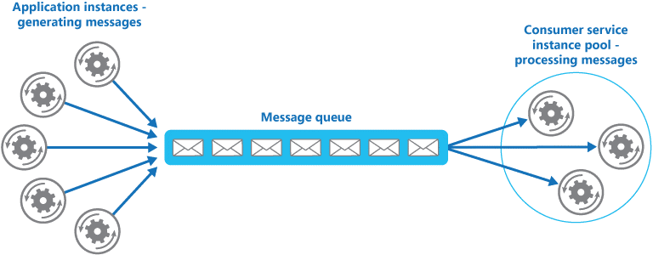
 |  |  |  |  | 変動するリクエストに対して適宜スケールすることが容易

 |  |  |  |  | QueueはServiceBusで提供できる

Compute Resource Consolidation(コンピューティングリソース統合)

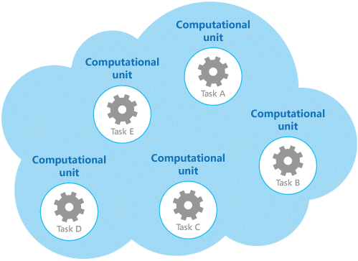
 |  |  | タスクの関連などでグルーピングし、必要に応じてスケールできる

Command and Query Responsibility Segregation(CQRS：コマンドクエリ責務分離)

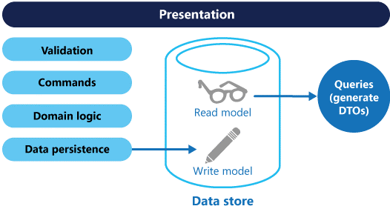
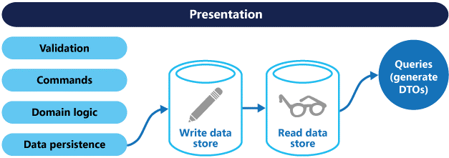

 |  | こっちが推奨

Event Sourcing(イベントソーシング)
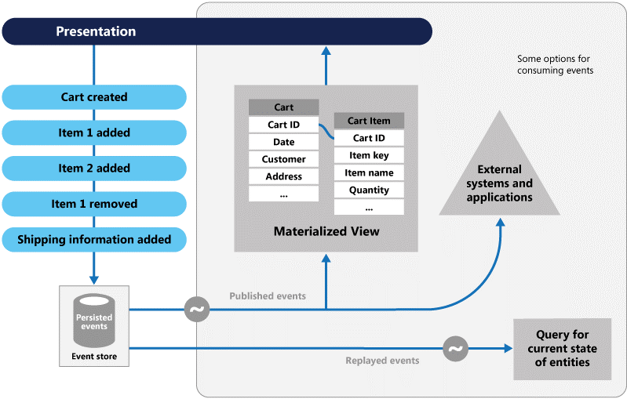
 |  |  |  |  | これ難しくて理解できない。。。

External Configuration Store(外部構成ストア)
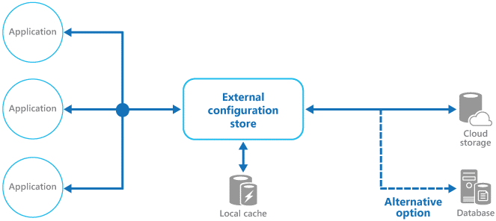

Federated Identity(ID連携)

Gatekeeper(門番)

Health Endpoint Monitoring(エンドポイント状態監視)

Index Table(インデックステーブル)

Leader Election(リーダー選出)

Materialized View(マテリアライズドビュー)

Pipes and Filters(パイプとフィルター)

Priority Queue(優先度付きキュー)

Queue-based Load Leveling(キューベースの負荷平準化)

Retry

Runtime Reconfiguration(実行中の再構成)

Scheduler Agent Supervisor

Sharding(シャード分離)

Static Content Hosting

Throttling

Valet Key

